Sheet1
2024年秋季学期太阳能项目采购
（周一上午/单周三下午50人；周四下午60人）
序号 | 图片 | 名称 | 规格 | 单价 | 数量 | 总价 | 链接
1 |  | 工具箱 | 22寸大黄蜂加强款（金属折叠臂） | 46.8 | 16 | 748.8 | 电工五金收纳美术多功能工具箱手提式家用大号工业级小学生工具盒-tmall.com天猫
2 |  | 钢直尺 | 精品加厚50CM（10把包邮） | 42.14 | 1 | 42.14 | 钢尺1米不锈钢直尺加厚尺条小尺子2m钢板尺15/30/50/60cm铁尺刚尺-淘宝网 (taobao.com)
3 |  | 内六角扳手 | 上匠【S2球头特长】内六角 | 35.8 | 16 | 572.8 | 上匠工具S2内六角扳手 梅花螺丝批板手套装 平头球头内六方组合-tmall.com天猫
4 |  | 尖嘴钳 | 上匠【6寸欧式】尖嘴钳 | 14.8 | 16 | 236.8 | https://detail.tmall.com/item.htm?id=557844940897&rn=c8e3ee5357d5d78538a67be4b76e2f32&skuId=5058655345893&spm=a1z10.3-b-s.w4011-16967382714.14.4ea849b9sjLUdE
5 |  | 剥线钳 | 7寸削皮磨齿剥线钳 | 10.8 | 16 | 172.8 | 剥线钳电工专用工具多功能钳子接线拨线钳万用电线电缆剪刀压线钳-tmall.com天猫
6 |  | 万用表 | 890D标配+硅胶表笔 送鳄鱼夹布包特 | 90 | 5 | 450 | https://item.taobao.com/item.htm?abbucket=5&id=521379035105&ns=1&spm=a21n57.1.0.0.6a2f523cr3oXIM&skuId=3722479791891
7 |  | 电烙铁 | 60w可调温（速热恒温）15件套【带 | 37 | 6 | 222 | 德力西电烙铁家用小型电焊笔维修焊接神器套装专业级电洛铁焊锡枪-tmall.com天猫 | 下架
8 |  | 绝缘胶带 | 10只【蓝色9米】 | 21 | 2 | 42 | https://detail.tmall.com/item.htm?abbucket=5&id=707729684066&ns=1&skuId=5146527587267&spm=a21n57.1.0.0.54b7523cevskhD
9 |  | 剪刀 | 175mm | 13.8 | 16 | 220.8 | 上匠不锈钢强力剪刀 大剪刀鸡骨剪 办公学生小剪刀 家用厨房剪子-tmall.com天猫
10 |  | 扎带 | 【加宽款】4*200 白500根 | 21.5 | 1 | 21.5 | 尼龙扎带绳捆绑高强度紧束线自锁式拉紧扎条塑料卡扣固定器黑白色-tmall.com天猫
11 |  | 泡沫双面胶 | 宽1.8厘米*50米长 | 12.23 | 3 | 36.69 | 正品3M9448A双面胶超薄高粘度固定强力无痕耐高温白色双面胶3M胶-淘宝网 (taobao.com)
12 |  | 螺钉 | M2*8(50只) | 1.6 | 26 | 41.6 | 12.9级杯头内六角螺丝钉圆柱头螺钉高强度全牙加长螺栓M3M4M5M6M8-淘宝网 (taobao.com)
13 |  | 螺钉 | M2.5*8(50只) | 1.8 | 26 | 46.8
14 |  | 螺钉 | M3*8(50只) | 2.9 | 26 | 75.4
15 |  | 螺钉 | M3*40(20只) | 2.3 | 10 | 23
16 |  | 螺钉 | M2*12(50只) | 1.7 | 26 | 44.2
17 |  | 螺钉 | M2.5*12(50只) | 1.7 | 26 | 44.2
18 |  | 螺钉 | M3*12(50只) | 3 | 26 | 78
19 |  | 圆头螺钉 | M3*14[100只] | 3.7 | 1 | 3.7 | 304不锈钢圆头螺丝钉十字盘头机丝电子小螺钉M1.2M1.4/M1.6M2M2.5-淘宝网 (taobao.com)
20 |  | 圆头螺钉 | M3*10[100只] | 2.7 | 1 | 2.7
21 |  | 圆头螺钉 | M3*6[100只] | 2.7 | 1 | 2.7
22 |  | 圆头导轨螺钉 | M2*8[100只] | 1.2 | 1 | 1.2
23 |  | 圆头导轨螺钉 | M2*6[100只] | 1.15 | 1 | 1.15
24 |  | 垫片 | M2x5x0.5[50只] | 1.5 | 20 | 30 | 垫圈304不锈钢加大超薄平垫片圆形加厚金属螺丝介子M2M3M4M5-M30-淘宝网 (taobao.com)
25 |  | 垫片 | M2.5x6x0.5[50只] | 3.3 | 20 | 66
26 |  | 垫片 | M3x8x0.5[100只] | 3 | 20 | 60
27 |  | 螺母 | M2【304材质/50只】 | 2.5 | 26 | 65 | 304不锈钢六角螺母201螺帽316螺丝帽大全M2M3M4M5M6M8M10M12-M33-淘宝网 (taobao.com)
28 |  | 螺母 | M2.5【304材质/50只】 | 2.8 | 26 | 72.8
29 |  | 螺母 | M3【304材质/50只】 | 2.5 | 26 | 65
30 |  | 螺母 | M4[304材质/50粒] | 2.5 | 20 | 50
31 |  | 丝锥 | M2*0.4【一付两支】 | 4.4 | 10 | 44 | 手用细牙丝锥M8M12M14M16M18M20X1*1.25x1.5丝攻套装手动攻丝工具-淘宝网 (taobao.com)
32 |  | 丝锥 | M2.5*0.45【一付两支】 | 4.4 | 10 | 44
33 |  | 丝锥 | M3*0.5【一付两支】 | 4.4 | 10 | 44
34 |  | 丝锥 | M4*0.7【一付两支】 | 4.4 | 10 | 44
35 |  | 板牙 | M2 | 3.47 | 3 | 10.41 | https://item.taobao.com/item.htm?abbucket=5&id=42593742965&ns=1&skuId=4608376452451&spm=a21n57.1.0.0.3c63523cszdMYI
36 |  | 板牙 | M3 | 3.47 | 3 | 10.41
37 |  | 板牙 | M4 | 3.47 | 3 | 10.41
38 |  | 板牙 | M5 | 3.47 | 3 | 10.41
39 |  | 板牙架 | M2\M2.5\M3\M4 | 36 | 5 | 180 | https://item.taobao.com/item.htm?id=733062831855&skuId=5241867750208&spm=a1z10.3-c.w4002-10759780259.11.1dc421fe3r1avn
40 |  | 斜剪钳 | 微芯源剪钳*5个 【限时跑量】 | 19 | 6 | 114 | 微芯源剪钳 精密斜口钳子扁嘴钳手机维修主板尖嘴剪钳 屏蔽罩剪钳-淘宝网 (taobao.com)
41 |  | 收纳工具箱 | 1#黄40个装 送隔片标签 | 96 | 1 | 96 | 腾正跃组合式零件盒抽屉式元件盒乐高收纳盒手机配件塑料盒塑料盒-淘宝网 (taobao.com)
42 | 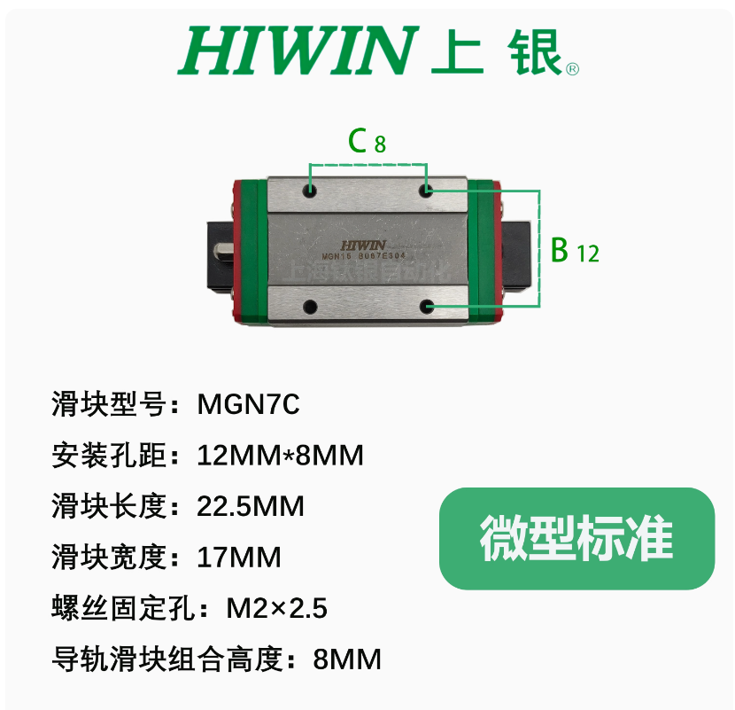 | 直线滑块 | MGN7C | 37 | 25 | 925 | https://item.taobao.com/item.htm?_u=t1s4bta60961&id=658191419114&skuId=4872943221827&spm=a1z09.2.0.0.484f2e8d1ttNkR
43 | 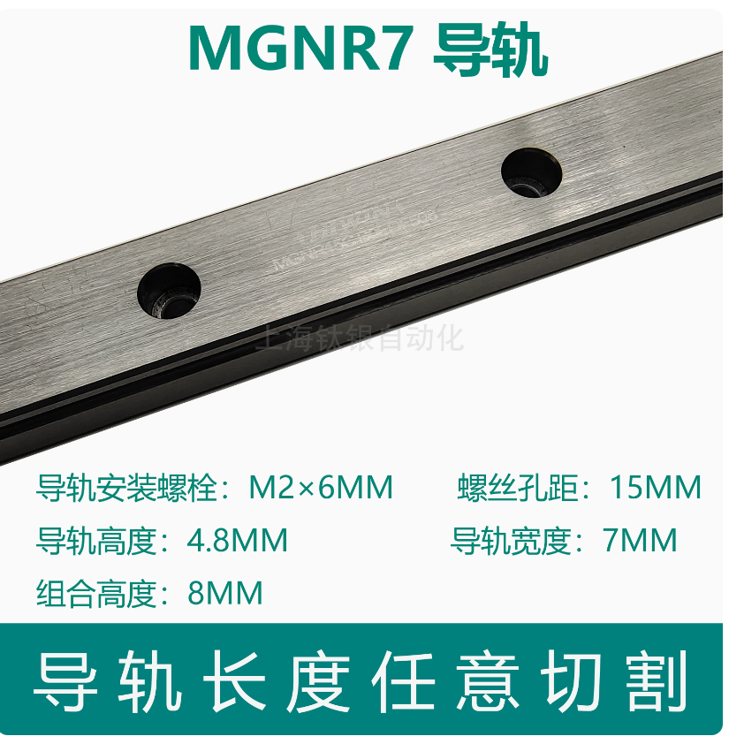 | 直线导轨 | MGN7导轨-100MM | 24 | 25 | 600
44 | 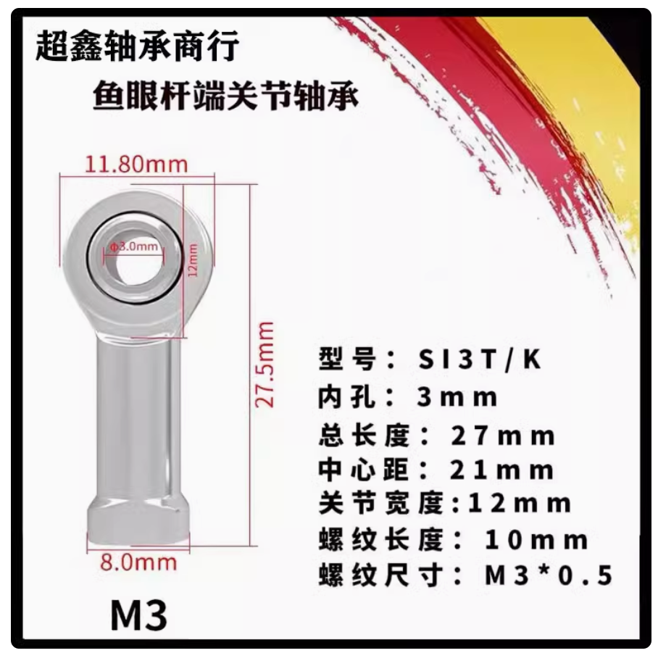 | 鱼眼接头 | SI3p/k【M3*0.5】【内螺纹正牙】 | 3 | 15 | 45 | 气缸鱼眼接头关节轴承向心万向杆端球头SI内丝SA外螺纹连接杆拉杆-tmall.com天猫
45 | 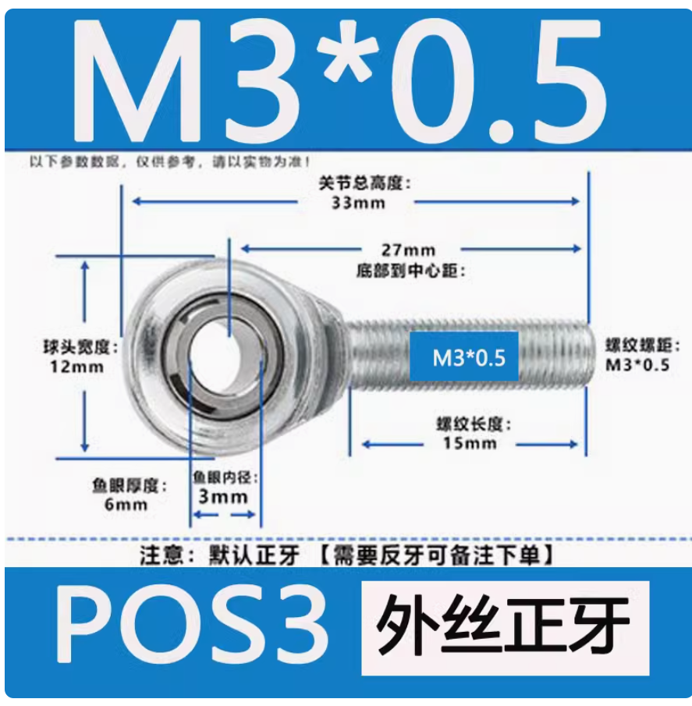 | 鱼眼接头 | SA3p/k【M3*0.5】【外螺纹正牙】 | 3 | 15 | 45 | 气缸鱼眼接头关节轴承向心万向杆端球头SI内丝SA外螺纹连接杆拉杆-tmall.com天猫
46 | 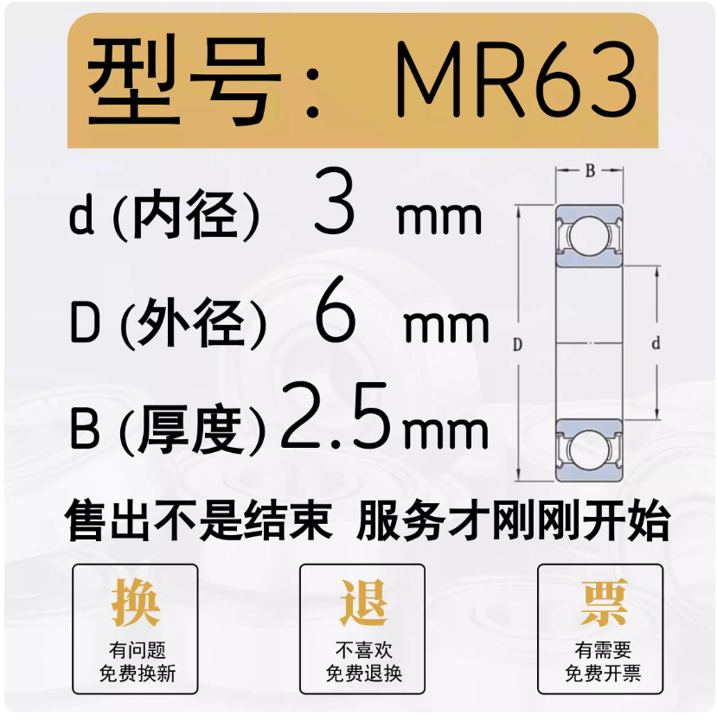 | 轴承 | MR63ZZ 3*6*2.5 | 1.2 | 60 | 72 | 哈尔滨轴承微型高速小迷你大全内径 1 2 2 3 4 5 6 7 8 9 10 mm12-淘宝网 (taobao.com)
47 | 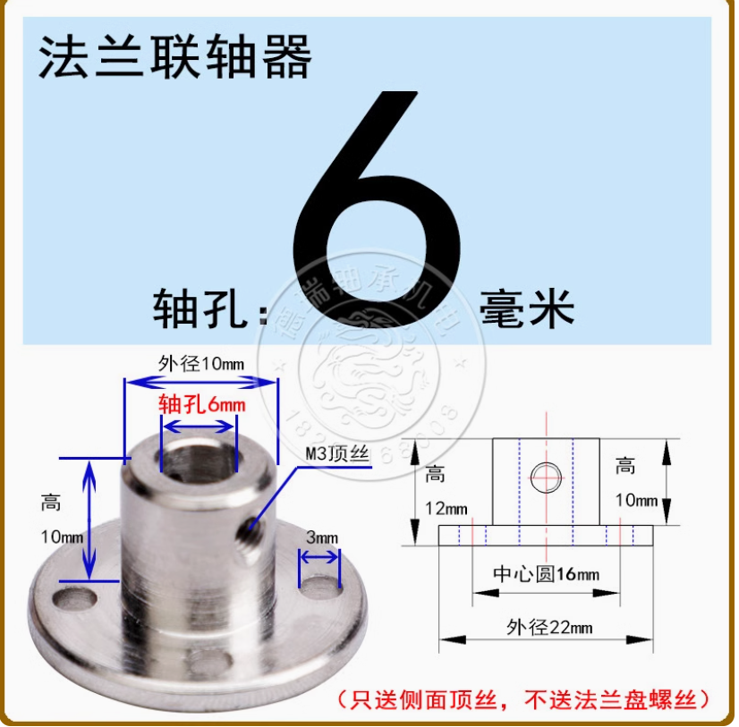 | 法兰盘 | 内径6 | 2.6 | 180 | 468 | https://item.taobao.com/item.htm?abbucket=5&id=554753261857&ns=1&skuId=3583988382247&spm=a21n57.1.0.0.730d523cF0rYtk
48 | 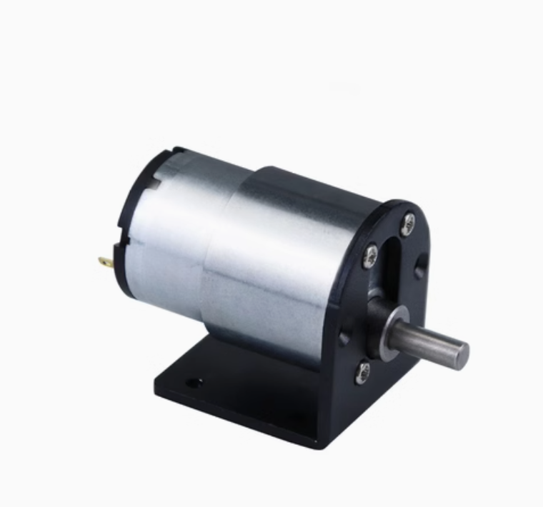 | 电机 | 66转/每分钟；6V;带固定（包含螺丝） | 22 | 30 | 660 | https://item.taobao.com/item.htm?_u=t1s4bta6cb61&id=556394672166&skuId=4602156404650&spm=a1z09.2.0.0.484f2e8d1ttNkR
49 | 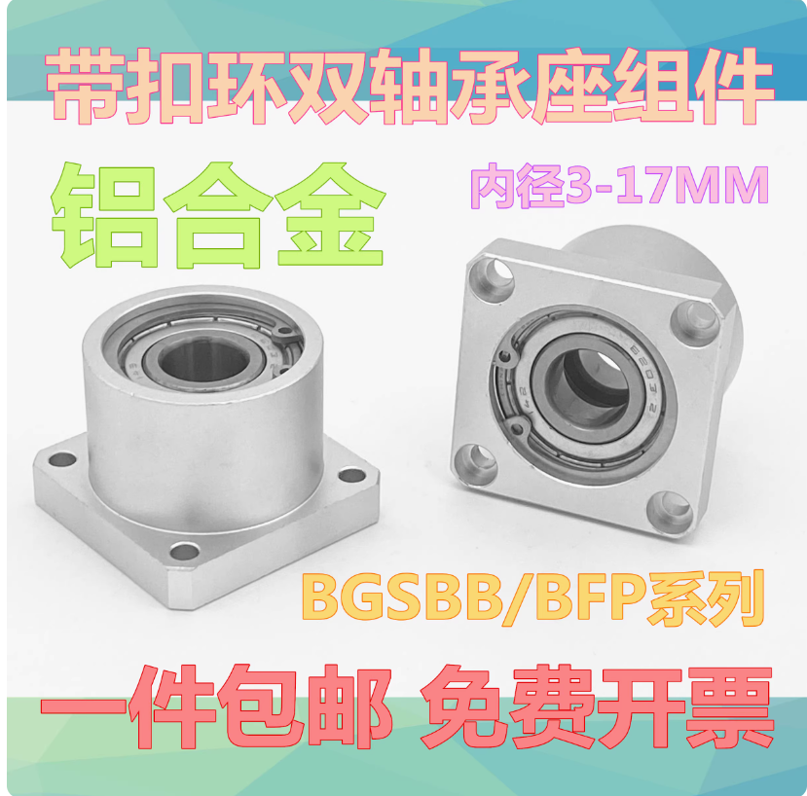 | 法兰轴承座d3 | 方法兰-内孔3/623ZZ-20 | 15 | 25 | 375 | 光轴座组件轴承座支架底座BGSB方形法兰衬套型双轴承座BFP系列3/4-淘宝网 (taobao.com)
50 |  | 法兰轴承座d4 | 方法兰-内孔4/624ZZ-20 | 15 | 25 | 375 | 光轴座组件轴承座支架底座BGSB方形法兰衬套型双轴承座BFP系列3/4-淘宝网 (taobao.com)
51 | 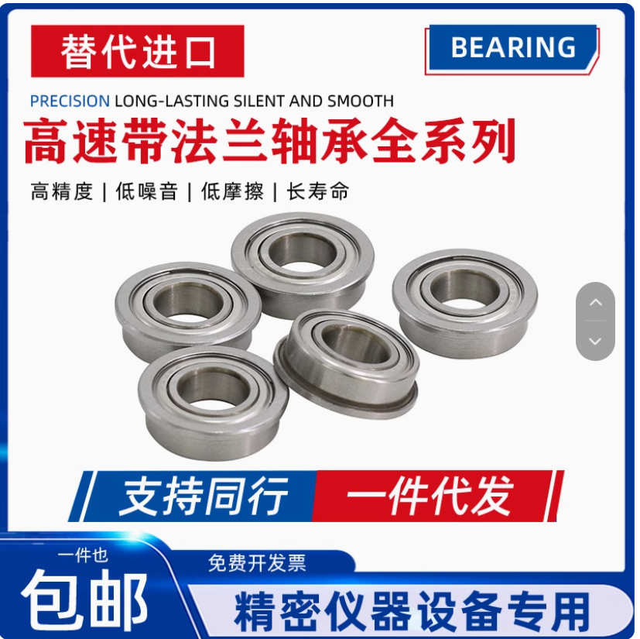 | 法兰挡边轴承 | MF106 内6外10厚3 | 1 | 30 | 30 | 哈尔滨轴承微型小滚珠带边台阶法兰挡边单边沿内径2345678910MM12-淘宝网 (taobao.com)
52 | 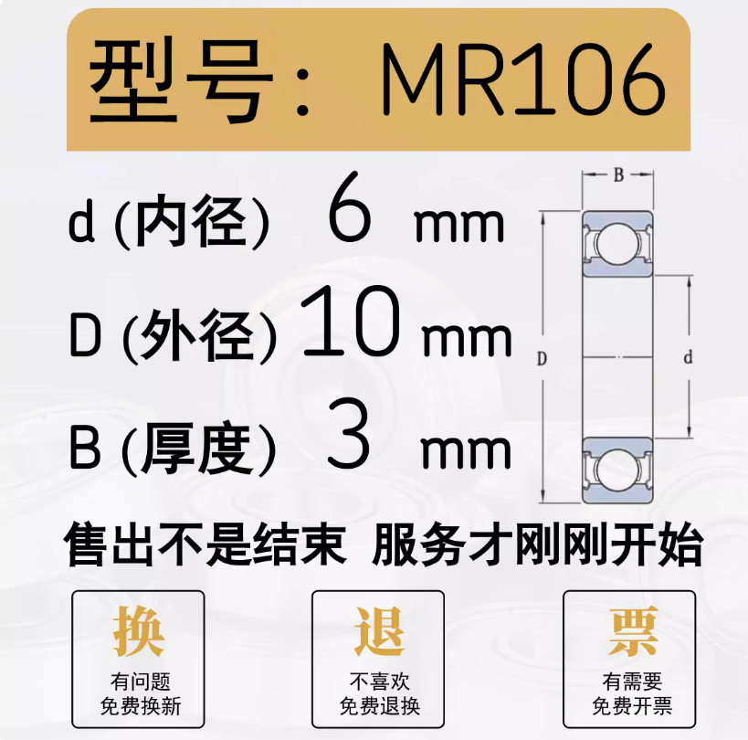 | 轴承 | MR106ZZ 6*10*3 | 4 | 60 | 240 | 哈尔滨轴承微型高速小迷你大全内径 1 2 2 3 4 5 6 7 8 9 10 mm12-淘宝网 (taobao.com)
53 |  | 轴承 | 605ZZ 5*14*5mm | 0.68 | 200 | 136 | https://item.taobao.com/item.htm?_u=t1s4bta6b89a&id=575929263149&skuId=3950649791015&spm=a1z09.2.0.0.484f2e8d1ttNkR
54 |  | 轴承 | 623ZZ 3*10*4mm | 0.72 | 60 | 43.2 | https://item.taobao.com/item.htm?_u=t1s4bta6f89b&id=575827678690&spm=a1z09.2.0.0.484f2e8d1ttNkR&sku_properties=122276018:20213
55 | 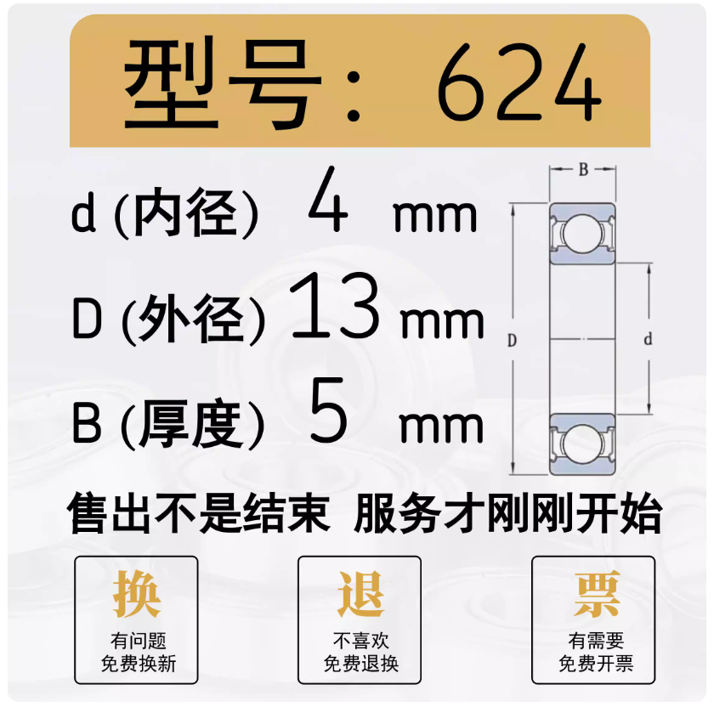 | 轴承 | 黑色 624 4*13*5 | 1.05 | 60 | 63 | 哈尔滨轴承微型高速小迷你大全内径 1 2 2 3 4 5 6 7 8 9 10 mm12-淘宝网 (taobao.com)
56 | 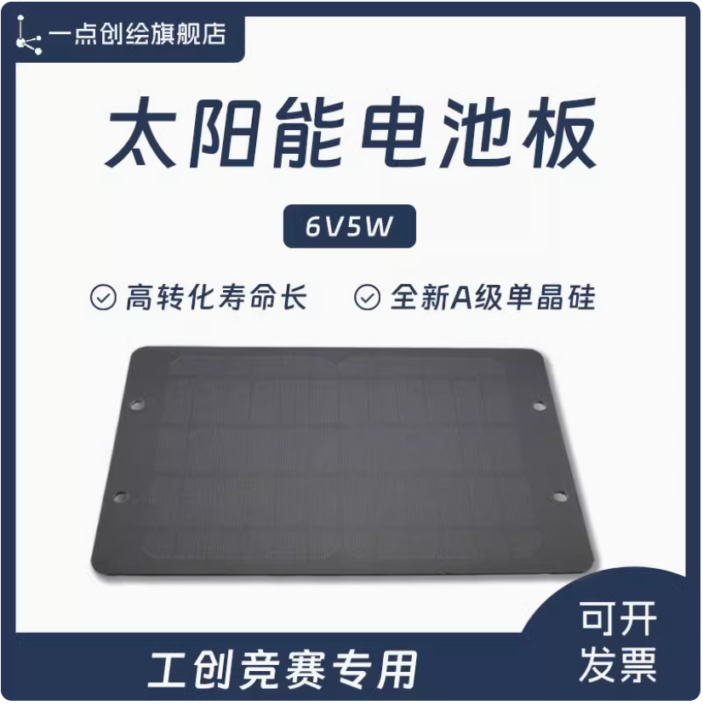 | 太阳能板 | 供电：太阳能板6V5W | 50 | 22 | 1100 | https://item.taobao.com/item.htm?_u=t1s4bta6ba55&id=722763922961&skuId=5022868152665&spm=a1z09.2.0.0.484f2e8d1ttNkR
57 |  | 润滑脂 | 昆仑3号800G送小勺针筒小刷 | 30 | 1 | 30 | 昆仑白色特种润滑脂3#2#号塑料齿轮导轨油 风扇轴承白油脂800克-淘宝网 (taobao.com)
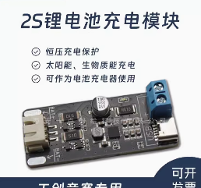 58 |  | 2S锂电池充电模块 | 2S锂电池充电模块 | 130 | 22 | 2860 | YDI14工创大赛2025新能源电驱动生物质太阳能UID读卡语音播报套餐-淘宝网 (taobao.com)
59 | 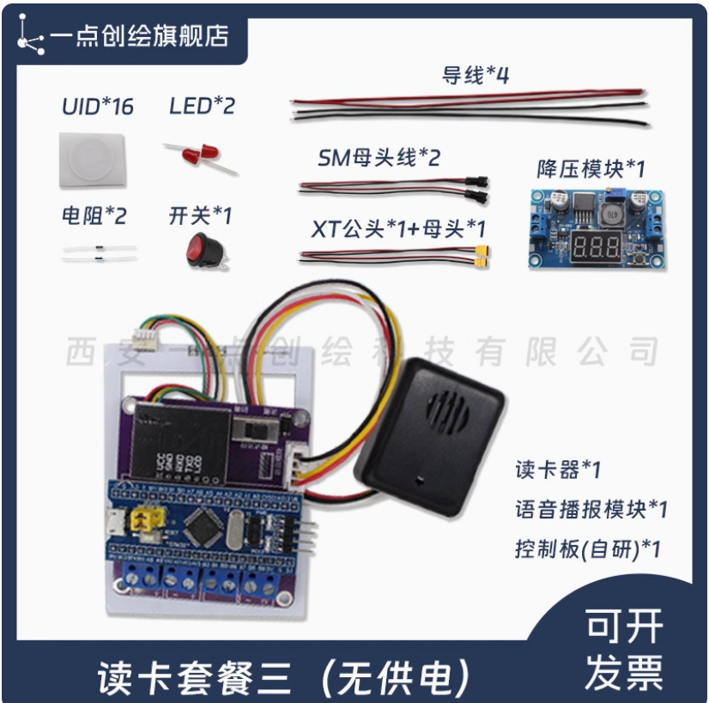 | 打卡套餐 | 套餐三：决赛读卡基础套件【读卡+语音播报】 | 315 | 20 | 6300 | YDI14工创大赛2025新能源电驱动生物质太阳能UID读卡语音播报套餐-淘宝网 (taobao.com)
60 | 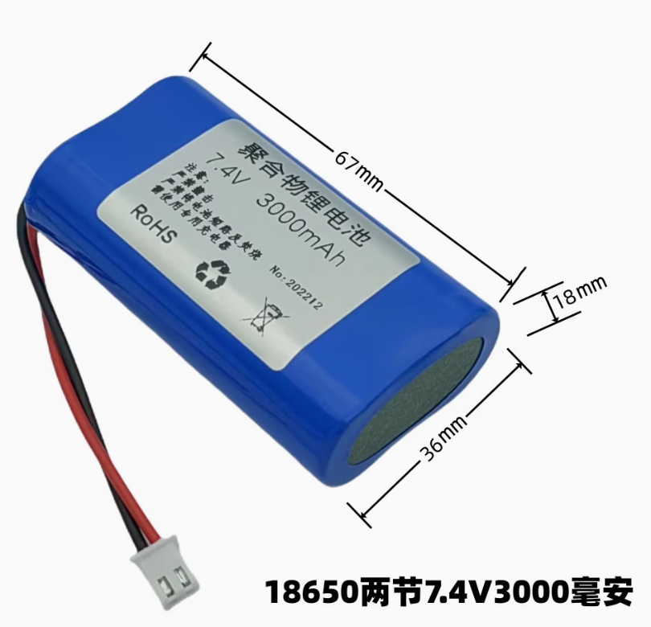 | 电池 | 7.4V3000毫安 出2.54插头线 | 19 | 25 | 475 | 7.4v锂电池组看唱戏机8.4V大容量18650电芯充电收音机9伏蓝牙音箱-淘宝网 (taobao.com)
61 | 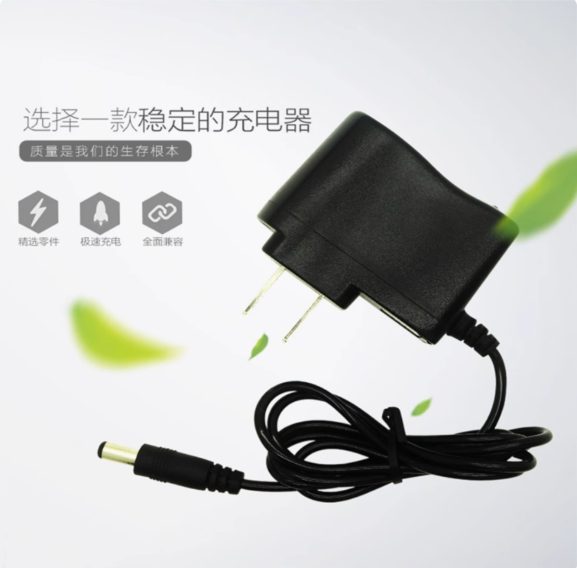 | 电池充电器 | 8.4V 2A充电器 7.4V锂电池专用 | 9.99 | 11 | 109.89 | 聚合物锂电池充电器18650电池组充电器 3.7V 7.4V 12V 12.6V16.8V-淘宝网 (taobao.com)
62 | 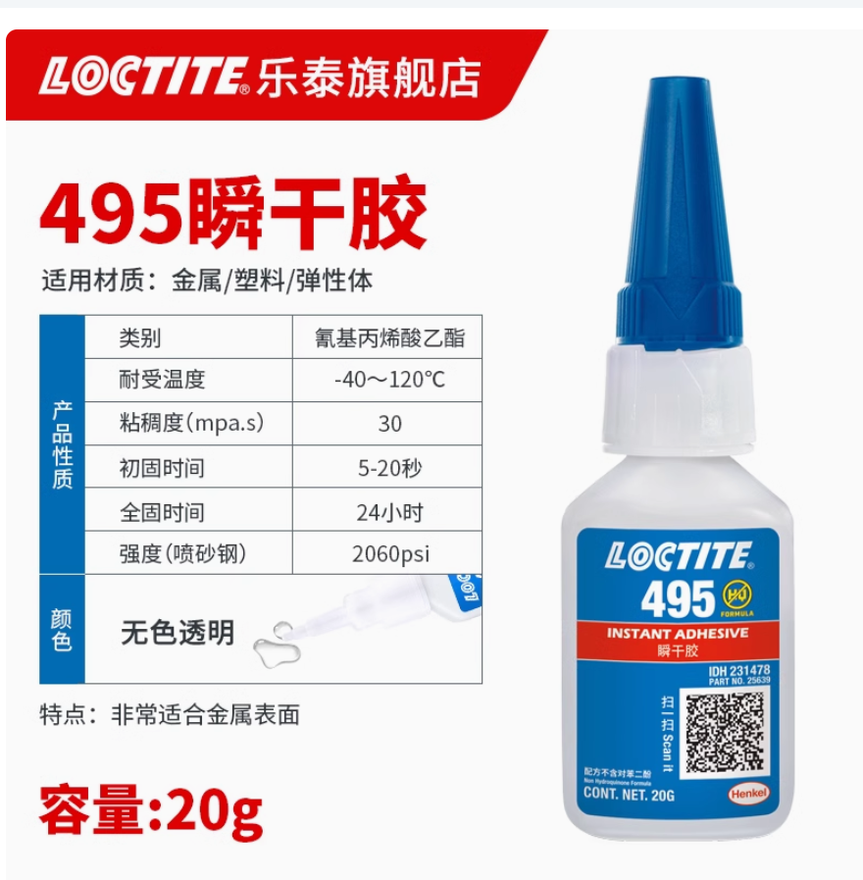 | 快干胶 | 乐泰 495_20g 【粘塑料橡胶金属】 | 31.29 | 10 | 312.9 | 德国Loctite汉高乐泰401快干胶强力万能速干胶瞬干胶406 454 495 496多用途粘金属木头陶瓷塑料橡胶珠宝玉石-tmall.com天猫
63 | 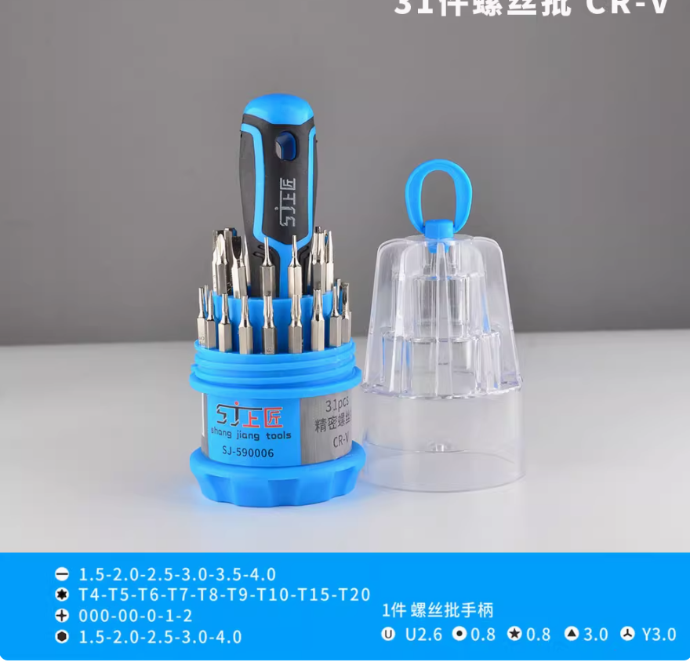 | 螺丝刀套装 | SJ螺丝批31件 | 8.8 | 20 | 176 | 上匠螺丝刀套装家用螺丝批小一字十字内六角梅花电子手机维修工具-tmall.com天猫
 |  | 微分头 | 0-6.5mm带螺母平头 | 27 | 10 | 270 | 测微头/千分尺0-13mm 0-6.5mm 0-25mm 微分头带安装螺母特价 现货-淘宝网 (taobao.com)
 | 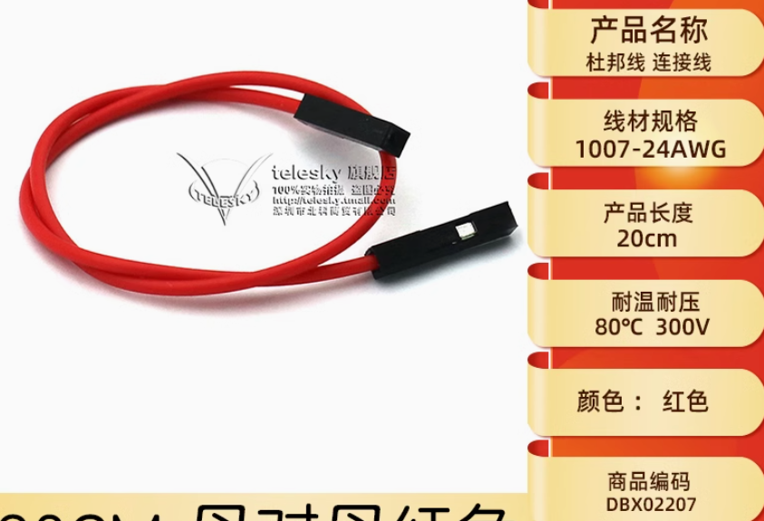 | 导线 | 杜邦线 30CM 母对母红色(10条） | 3.64 | 60 | 218.4 | 杜邦线母对母公对母公对公10/20/30CM导线连接线跳线公母线排针线-tmall.com天猫

 |  |  |  |  |  | 20076.81

